补偿规则
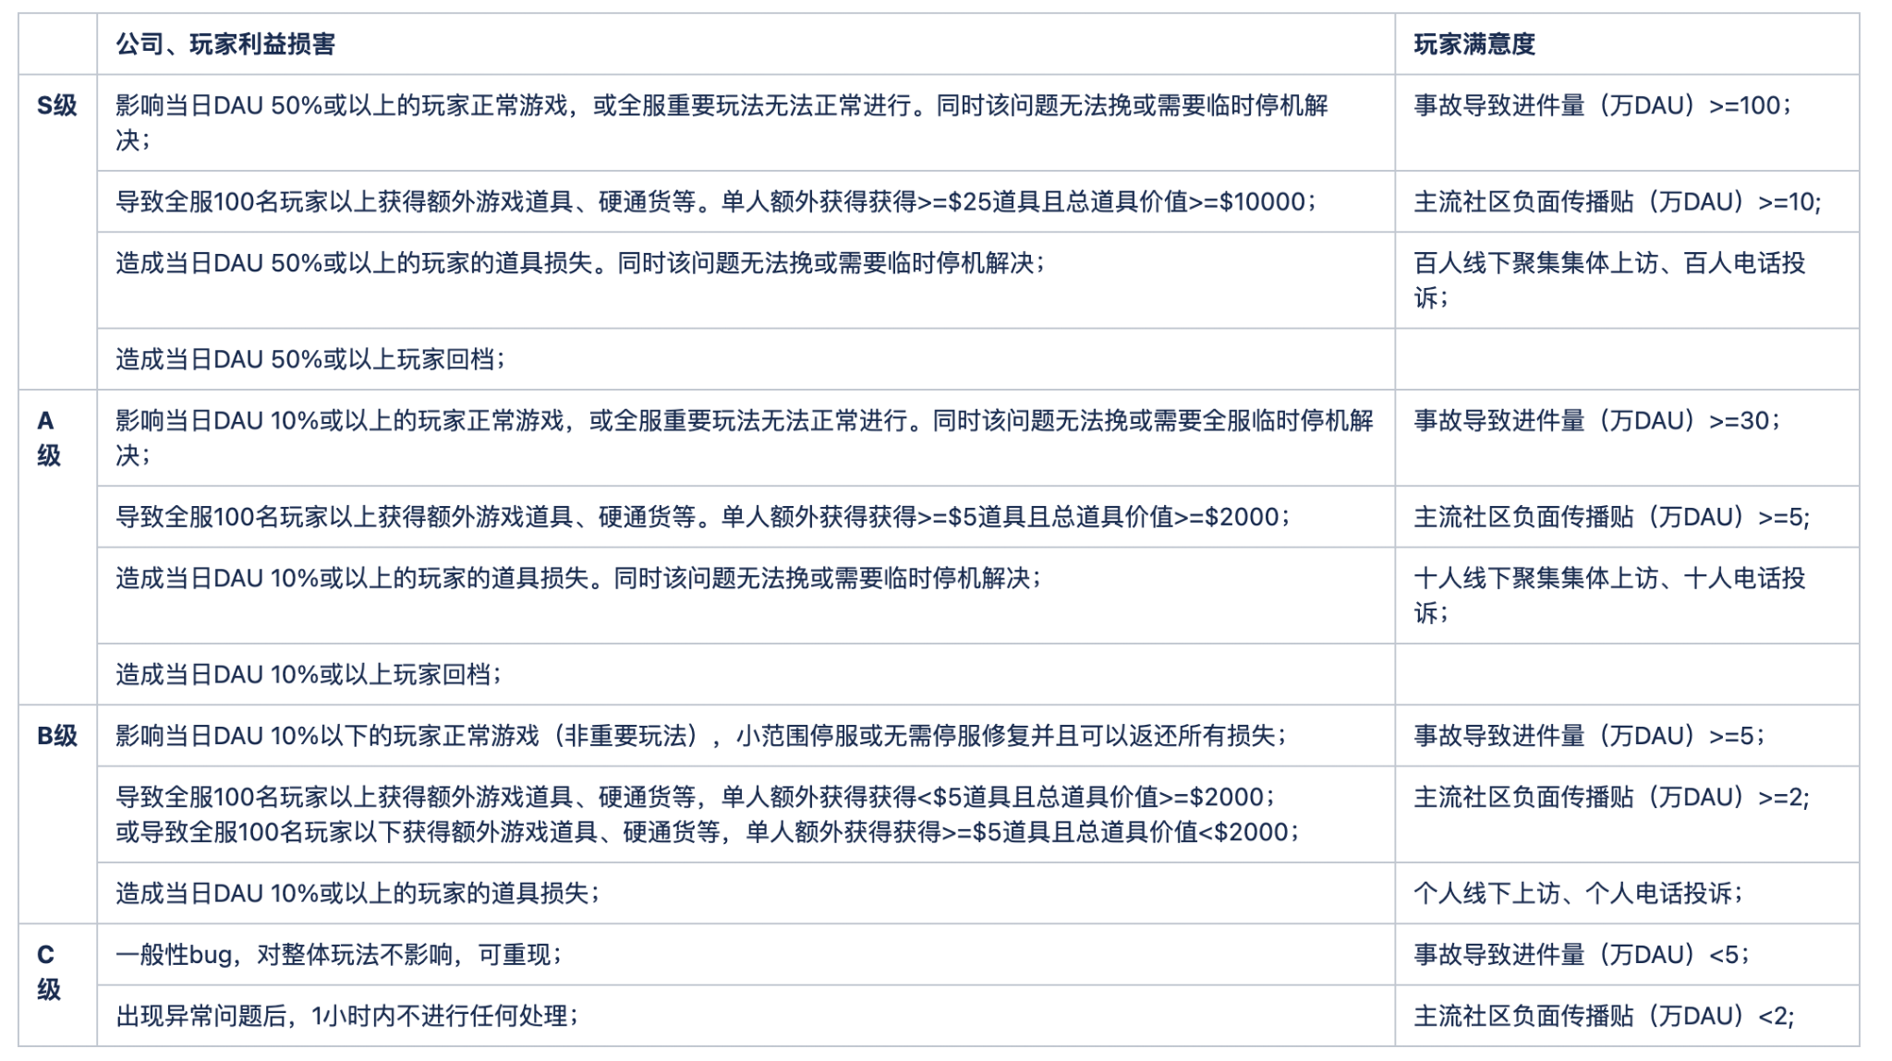
补偿规则
1.系统/活动BUG通常需要发一封说明邮件和BUG已修复邮件。 2.以下均是额外补偿，如对玩家造成损失，需统一/单独补上玩家损失部分（这个为默认规则，将不在下方详细指出）。 3.如果BUG需要维护部署，需按BUG补偿+日常维护（日常维护的补偿跟随维护邮件即可，不叠加在bug补偿邮件中）进行补偿。 4.以下均基础补偿规则，如遇特殊情况，有单独需求，可在补偿中附加BUG相关道具。 5.事故中的分级将由具体情况具体分析。

分类 | 具体情况 | 详细补偿
日常维护 | 维护半小时内 | 15分钟训练加速*2
 | 维护超半小时 | 超时15分钟 = 15分钟训练加速*1
版本更新 | 版本更新 | 60分钟训练加速*1 + 60分钟科研加速*1 + 60分钟建筑加速*1 + 50,000粮食* 10 + 50,000钢铁*10
事故 | S级事故 | CD*500 + 60分钟训练加速*4 + 60分钟科研加速*3 + 60分钟建筑加速*3 + 50,000粮食* 20 + 50,000钢铁*20
 | A级事故 | CD*200 + 60分钟训练加速*1 + 60分钟科研加速*1 + 60分钟建筑加速*1 + 50,000粮食* 10 + 50,000钢铁*10
 | B级事故 | CD*100 + 15分钟训练加速*10 + 50,000粮食*5 + 50,000钢铁*5
 | C级事故 | 15分钟训练加速*5 + 50,000粮食*2 + 50,000钢铁*2
社区相关 | 问卷 | CD*200

 | 外团奖励 | 500CD一天，一个有效bug+100CD
事故分级标准 | https://wiki.tap4fun.com/pages/viewpage.action?pageId=47186488
BUG上报奖励规则 |  |  | 扣道具（包括道具和代币）
1.客服&社区（目前常用的两个渠道）前2位反馈问题的玩家，在举报的BUG核实后根据事故级别给予宝石奖励并公告表扬； 2.执行流程：客服&社区上报问题并记录上报玩家的顺序（取各渠道的前1位，可并列2位）→ 项目组验证BUG核实真实性 → 项目组解决BUG → 运营发奖励&公告 面向玩家的解释，不同程度的bug会有一个dev鉴定，dev会根据bug的定级情况发放不同程度的奖励。 |  |  | 道具扣除到$500（锚点价值），开启行为限制
 |  |  | 还清后解除
分类 | 具体情况 | 详细补偿
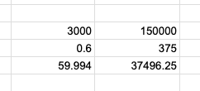
事故 | S级事故 | CD*5000（客服）/ 猿猴币*4999 （社区）
 | A级事故 | CD*2500（客服））/ 猿猴币*1999 （社区）
 | B级事故 | CD*1000（客服））/ 猿猴币*499 （社区）
 | C级事故 | CD*500（客服））/ 猿猴币*99 （社区） |  | 战装刷奖励的玩家 扣除的道具

客服问题反馈特殊补偿
分类 | 具体情况 | 详细补偿
客服问题反馈特殊补偿 | 误解答问题 | CD*200
 | 特殊问题安慰补偿 | CD*200

其他奖励
分类 | 具体情况 | 详细
用户调研 | 调研问卷 | CD*200

